A套
学生套餐A套
2026/9/1--9/4
日期 | 菜单 | 原料 | 重量/克 | 能量 （千卡） | 蛋白质（克） | 脂肪 （克） | 碳水化合物（克） | 膳食纤维（克）
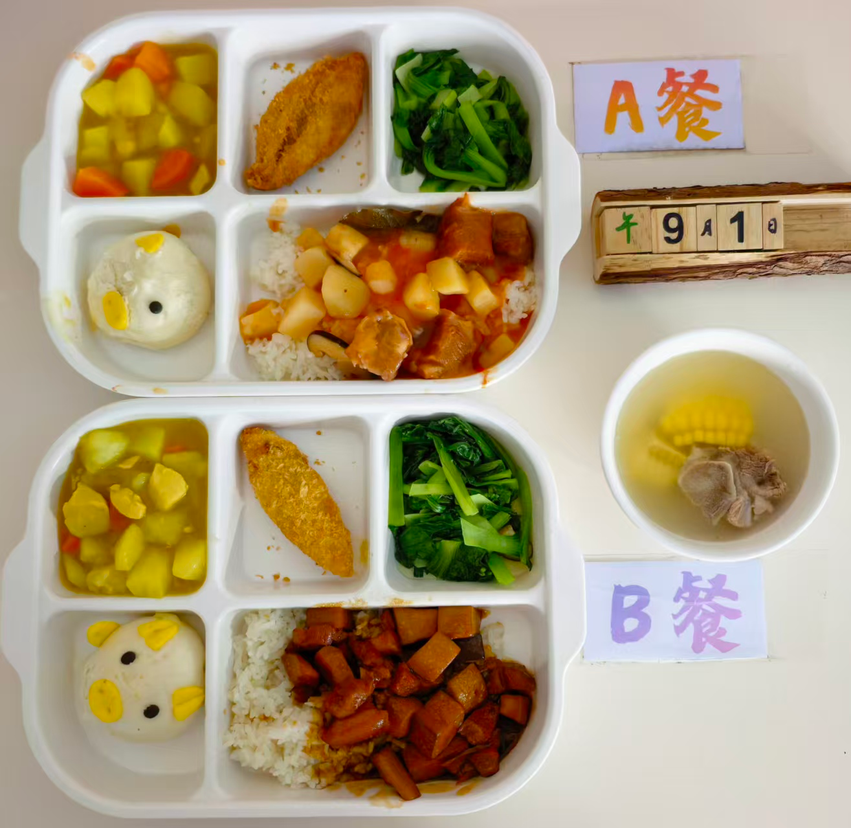
周二 | 番茄焖牛腩盖码饭 | 牛腩块 | 75 | 596 | 28.5 | 18.2 | 79.4 | 6.8
 |  | 西红柿 | 60
 |  | 米饭 | 110
 | 深海鳕鱼排 | 深海鳕鱼排 | 31
 | 咖喱土豆鸡丁 | 鸡肉丁 | 20
 |  | 新土豆（大） | 80
 |  | 胡萝卜 | 20
 | 香菇炒青菜 | 香菇 | 20
 |  | 上海青菜 | 110
 | 玉米排骨汤 | 去皮黄玉米 | 30
 |  | 排骨块小块 | 15
 | 猪猪包 | 三全猪猪奶黄包 | 30
周三 | 酱香焖五花肉 | AAA级精修五花肉 （精三线五花） | 130 | 712 | 41.2 | 26.5 | 73.6 | 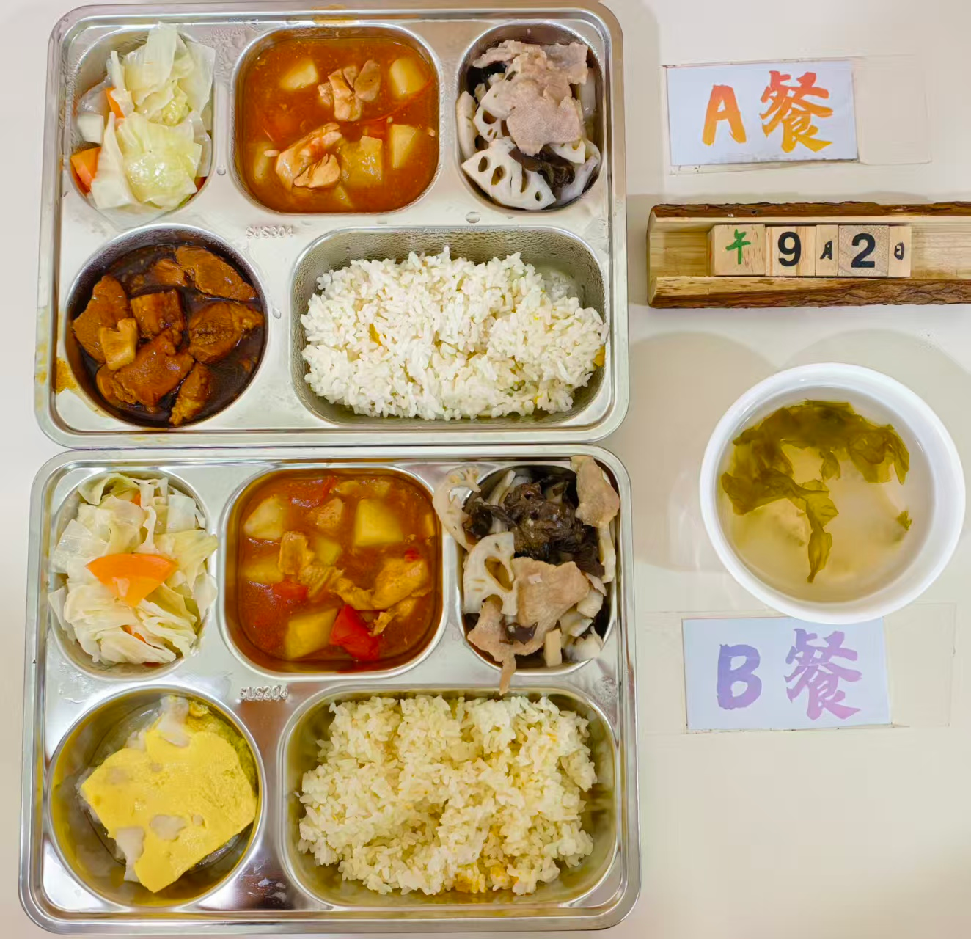 7.1
 | 大盘鸡 | 鲜 鸡边腿切块 | 100
 |  | 新土豆（大） | 40
 |  | 西红柿 | 40
 | 木耳藕片炒肉片 | 富来森-干木耳 | 1
 |  | 大藕 | 80
 |  | 猪肉片 | 20
 | 手撕包菜 | 牛心菜/尖包菜 | 110
 | 虾皮紫菜冬瓜汤 | 虾皮 | 1
 |  | 福瑶岛紫菜 | 1
 |  | 冬瓜 | 30
 | 粗粮饭 | 珍珠米 | 110
 |  | 长南瓜 | 10
周四 | 番茄肉酱意面 | 番茄 | 20 | 618 | 26.8 | 20.1 | 82.3 | 5.9
 |  | 肉糜 | 20
 |  | 意面 | 80
 | 椒盐雪花排条 | 排条 | 100
 | 蛋挞 | 蛋挞 | 30
 | 白灼西兰花 | 西兰花 | 100
 | 红薯圆子汤 | 红薯 | 10
 |  | 圆子 | 10
 | 蒸玉米 | 光糯玉米 | 60
周五 | 葱烤大排 | 丁骨猪排(红烧大排) | 100 | 634 | 30.4 | 19.7 | 80.5 | 7.3
 | 扬州炒饭 | 火腿 | 20
 |  | 什锦蔬菜 | 20
 |  | 米饭 | 100
 | 鱼香茄子 | 7:3肉糜 | 20
 |  | 黑茄子 | 100
 | 清炒油麦菜 | 油麦菜 | 140
 | 绿豆玉米羹 | 绿豆 | 15
 |  | 玉米碎 | 5
 | 水果 | 苹果 | 80

